상품제안서
십장생 거북받침 골드수저 2p세트 | 상품코드: S48589

 |  |  |  |  |  |  | 02-713-8555 | www.synergygift.co.kr
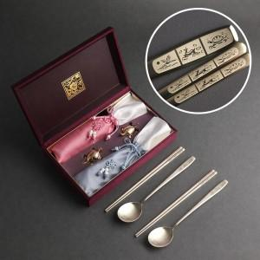

【상세/제작정보】

【인쇄/포장옵션】 | [수저] 레이저, [케이스] 케이스 외부 실크, [케이스] 케이스 내부 금박 / 포장지포장

【공급단가】 | 수량 | 30~ | 100~ | 300~ | 500~ | 1,000~
*VAT별도 | 단가 | 26,000원 | 25,600원 | 25,000원 | 24,000원 | 22,590원

【상품 URL】 | https://www.synergygift.co.kr:443/src/goods_detail.php?gdno=48589

